Hoja1
 Instituto de Investigaciones en Materiales UNAM Laboratorio de metalurgia
Misión del laboratorio
Líneas de investigación
Servicio a la industria
Web/temporal

No | Nombre del equipo | Estado actual | Prueba | Comentarios | Foto del equipo
1 | Podríamos uniformizar estas leyenda como: Equipo, modelo, marca. Espectrofotómetro de IR por Transformada de Fourier (FTIR) |  |  |  | 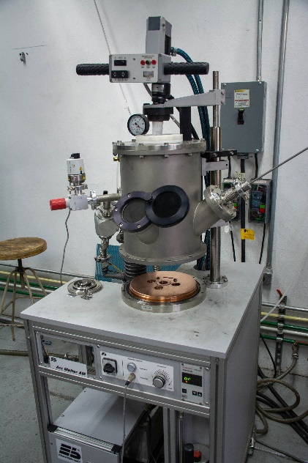
2 |  |  |  |  | 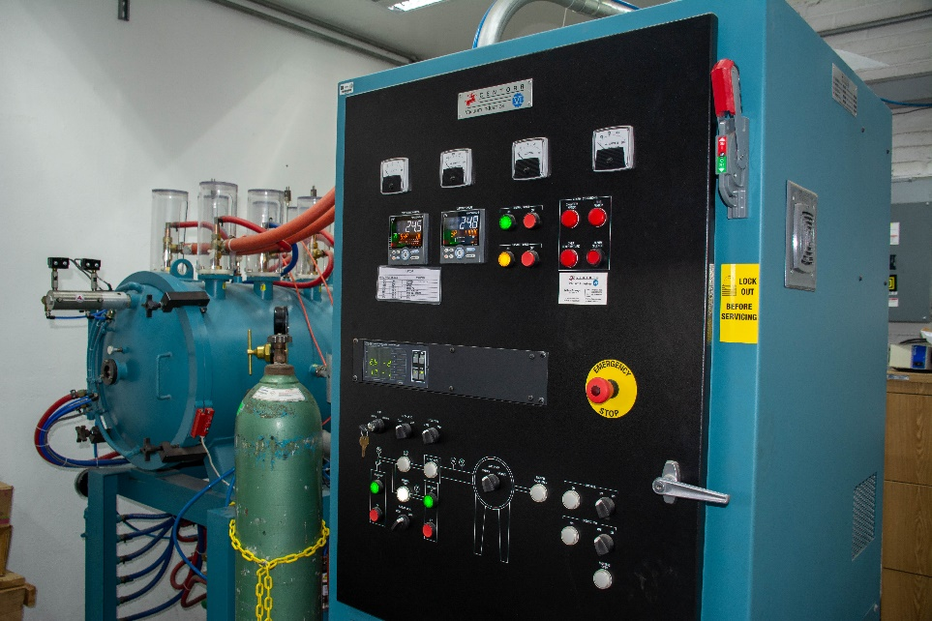
3 |  |  |  |  | 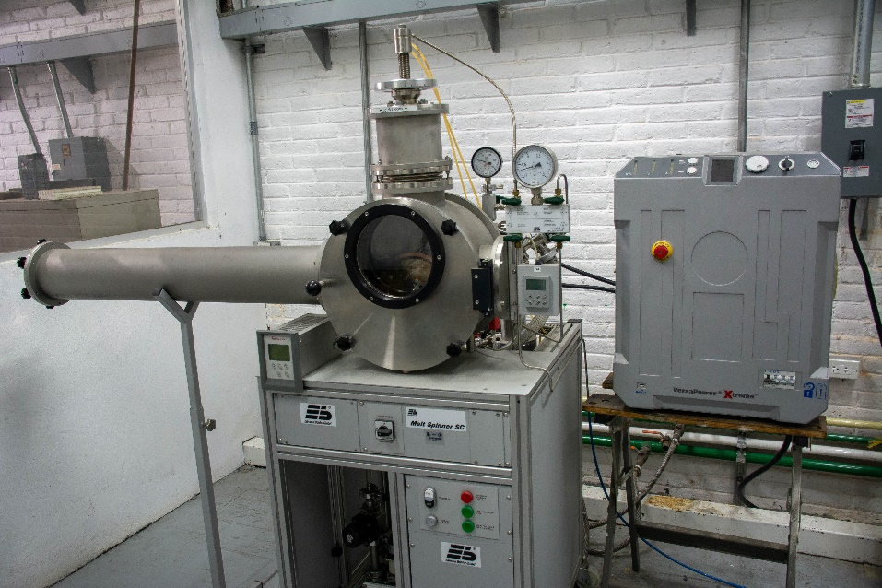
4 |  |  |  |  | 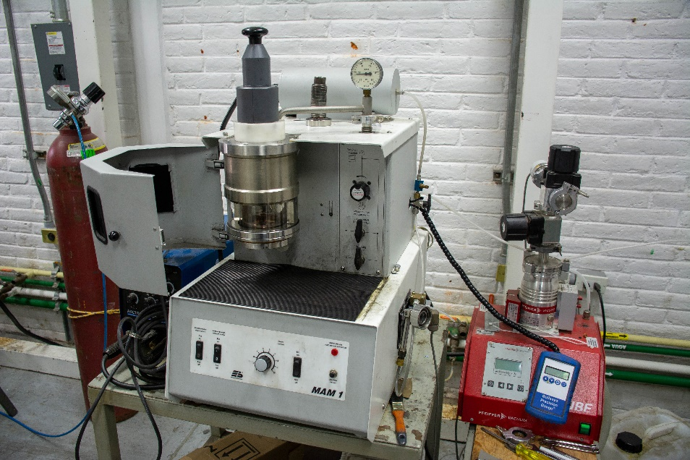
5 |  |  |  |  | 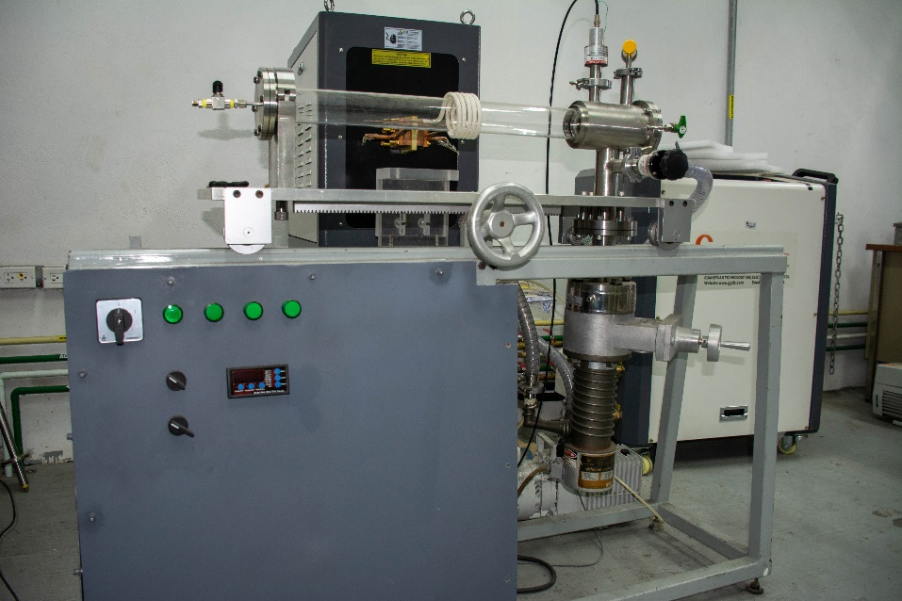
6 |  |  |  |  | 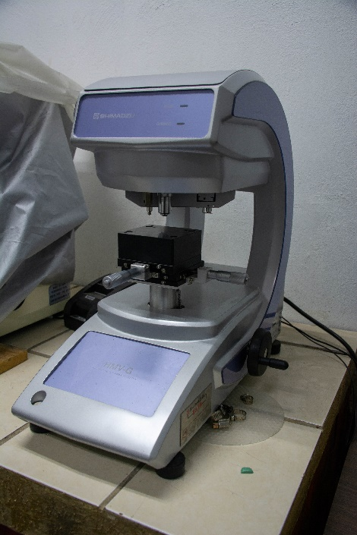
7 |  |  |  |  | 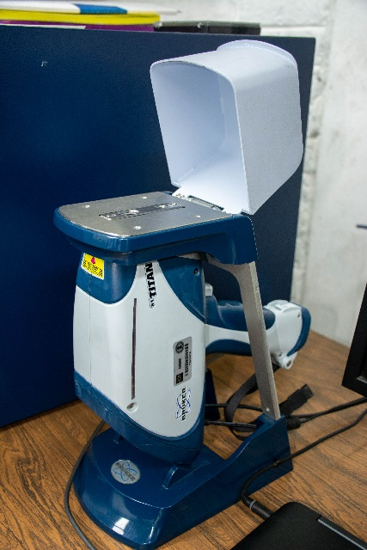
8 |  |  |  |  | 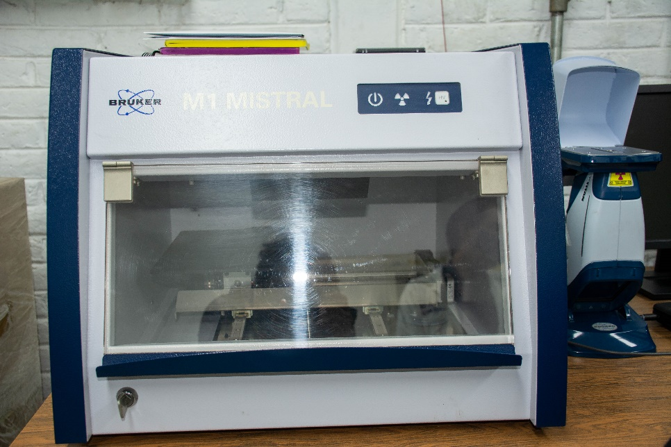
9 |  |  |  |  | 